Hoja1
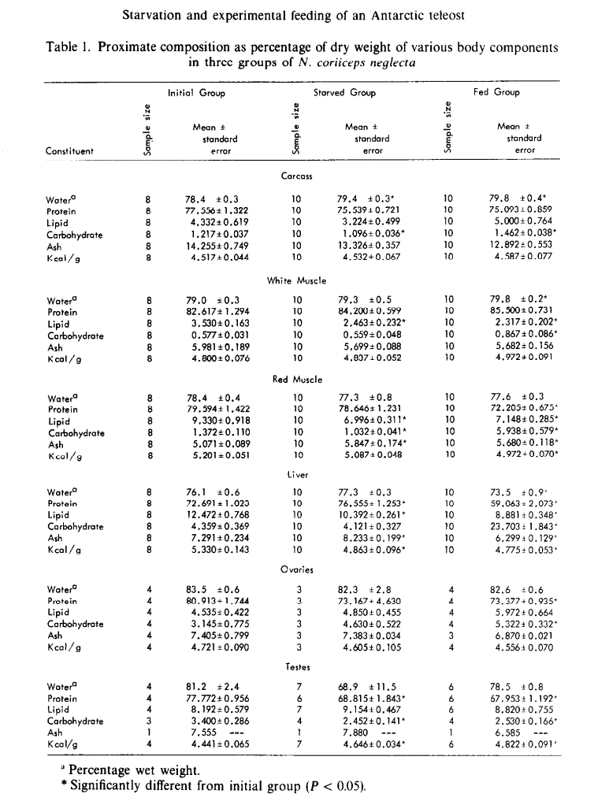
Tasas metabólicas de peces antárticos.

Especie | tasa metabólica | Fuente | Observaciones
Notothenia coriiceps | Invierno (junio a octubre): 1,48 mg de O2 / 100 g x h | Campbell HA, Fraser KPP, Bishop CM, Peck LS, Egginton S (2008) Hibernation in an Antarctic Fish: On Ice for Winter. PLoS ONE 3(3): e1743. doi:10.1371/journal.pone.0001743 | Midieron tasas de crecimiento individual. Verano: 0,18 ± 0,2 % día-1 / Invierno: -0,05 ± 0,05 % día-1
 | Verano: 3,59 ± 0,78 |  | Una cosa muy interesante es que los bichos en invierno entran en un estado de reposo. No comen. Se despabilan cada 4 a 12 días por unas pocas horas y ahí se alimentan.
 | Rangos: invierno 1 a 4 / verano 1,5 a 5 |  | Harpagifer antarcticus

Molar mass of C = 12.0107 g/mol
Molar mass of O2 = 31.9988 g/mol | 0.37534845057
 | 2.4
From figure 4 | 2017-04-01 | 2017-11-30 | 243

Tienen un rango espacial de actividad medido con sensores:

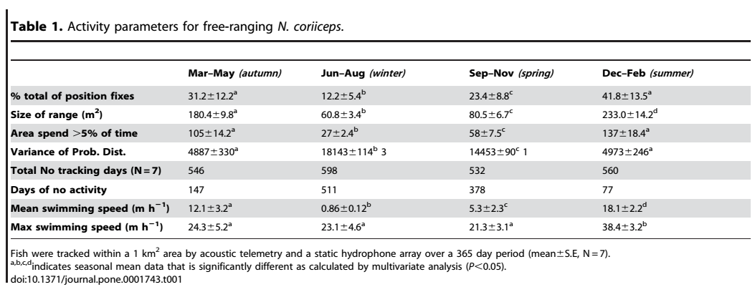

Acá hay otro trabajo sobre N. coriiceps neglecta (que tal vez es ahora N. neglecta) que en las tablas que pego tiene el contenido calórico del bichejo.
 |  | EFFECT OF STARVATION AND EXPERIMENTAL
 |  | FEEDING ON THE PROXIMATE COMPOSITION
 |  | AND CALORIC CONTENT OF AN ANTARCTIC
 |  | TELEOST, NOTUTHENIA CORIICEPS NEGLECTA
 |  | RICHARD E. CRAWFORD
 |  | Comparative Biochemistry and Physiology Part A Physiology · December 1979
 |  | DOI: 10.1016/0300-9629(79)90063-X

